Bon de commande
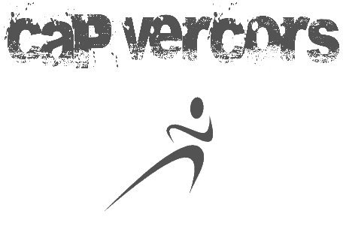
 | Commande textilles 2019-2020

 |  |  | A :
CAP Vercors ​Maison de l'Intercommunalité 19, Chemin de la Croix Margot 38250 Villard de Lans
 |  |  | Tel:

 |  |  | E-mail

Date :

Désignation et taille |  | Prix unitaire TTC | Quantité | Montant TTC | Remarques

 |  | TOTAL | TTC | - €

Mode de reglement:

Cheque

Espece
 |  | Signature
Virement

